Calculadora EPIS
IMA |  |  |  | 2026-04-30

 |  | Fecha de hoy | 2025-10-09
 |  | Para finalización | 6.7 meses

 |  | EPIS actuales | 80,000 EPIS

 | Cuentas My Saving Strategies (MSS)

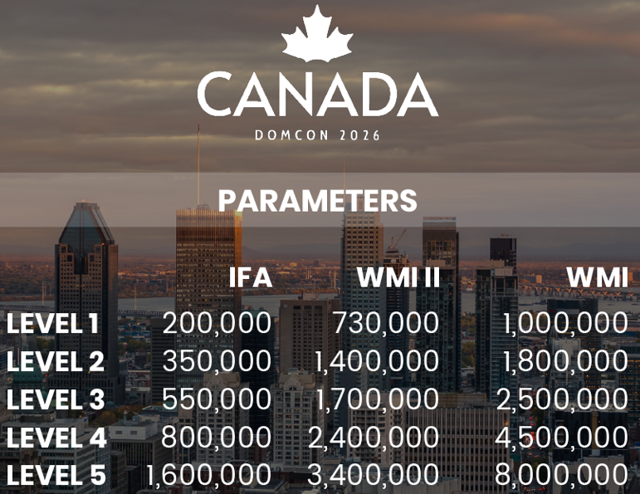
 |  | Aporte | USD 375
 |  | Frecuencia | Mensual
 |  |  | USD 4,500 | (4,500 EPIS)

 |  | Cuentas a cerrar al 30/4 | 10 | (1.5 cuenta/mes)
 |  |  | USD 45,000 |  | 45,000 EPIS

 | Cuentas My Investment Strategies (MIS)

 |  | Aportación | USD 100,000
 |  | % Convención | 20%
 |  |  | USD 20,000 | (20,000 EPIS)

 |  | Cuentas a cerrar al 30/4 | 5 | (0.7 cuenta/mes)
 |  |  | USD 100,000 |  | 100,000 EPIS

 |  |  |  |  | 225,000 EPIS

